Procesos
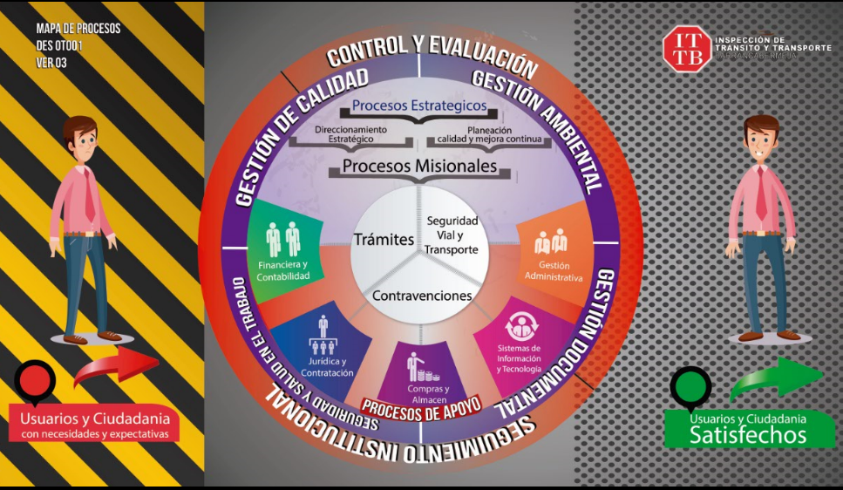
Procesos | Procesos | Sigla
1 | Direccionamiento | DES
2 | Planeación | PCM
3 | Tramites | TRA
4 | Contravenciones | CON
5 | Seguridad Vial | SET
6 | Financiera | FIN
7 | Juridica | JUR
8 | Almacén | COM
9 | Sistemas | TEC
10 | Administrativa | ADM
11 | Gestión Documental | GED
12 | Control y Evaluación | CEV
13 | Gestión Ambiental | SGA
14 | SST | SST

